Задача1
 | Выбор статистического критерия
Z критерий |  | t - критерий (критерий Стьюдента)

известна 𝞼 генеральной совокупности |  | если 𝞼 генеральной совокупности неизвестна

При больших размерах выборок результаты Z- теста и t-теста дают схожие значения p-value*
(* эту величину рассмотрим на следующих слайдах)

$$Z_{н}=\frac{\overline{X}−μ}{σ/\sqrt{n}}$$
$$t_{н}=\frac{\overline{X}−μ}{σ_{н}/\sqrt{n}}$$
$σ_{н}$- стандартное несмещенное отклонение, рассчитанное по выборке

Задача2
Проведите тест гипотезы. Утверждается, что шарики для подшипников, изготовленные автоматическим станком,
имеют средний диаметр 17 мм.
Используя односторонний критерий с α=0,05, проверить эту гипотезу, если в выборке из n=100 шариков средний диаметр
оказался равным 17.5 мм, а дисперсия известна и равна 4 кв. мм.

$${ H}_{o }: μ= μ_{0}$$
$$H_{1 }:μ> μ_{0}$$

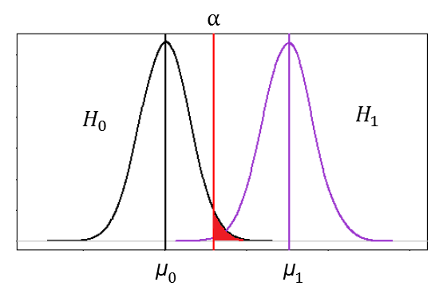
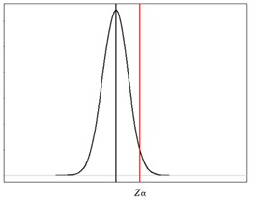
$$Z_{н}=\frac{\overline{X}−μ}{σ/\sqrt{n}}$$

Z(н)=(17.5-17.0)/(2/√100)=2.5 |  | Вывод: шарики для подшипников имеют
 |  | диаметр 17,5 мм . Гипотеза не верна при α=0.05
α=0.05
Z(t)=1.65 | Z(н)>Z(t)

Задача3
Проведите тест гипотезы. Продавец утверждает, что средний вес пачки печенья составляет 200 г.
Из партии извлечена выборка из 10 пачек. Вес каждой пачки составляет:
202, 203, 199, 197, 195, 201, 200, 204, 194, 190.
Известно, что их веса распределены нормально.
Верно ли утверждение продавца, если учитывать, что доверительная вероятность
равна 99%? (Провести двусторонний тест.)

190 | 194 | 195 | 197 | 199 | 200 | 201 | 202 | 203 | 204

n=10
p=99

$$\overline{Х}=\frac{1}{m}\sum_{i=1}^{m}{x_{i}}$$
Вычислим показатели выборки.
 |  |  |  | X=198,5

Исправленная выборочная дисперсия

$$S^{2}=\frac{\sum_{i=1}^{n}{{(x_{i}^{} − \overline{x})}^{2}}}{n−1}$$
 |  |  |  |  |  | S^2= | 20

 |  |  |  |  |  | S=4,47

Введем нулевую гипотезу H(0) µ=100 при конкурирующей гипотезе H(1) µ≠ 100

 |  |  | T(таб)=-1,413

По таблице критических точек распределения Стьюдента найдем критическую точку по
уровню значимости α = 0,01 и числу степеней свободы k = 9 , откуда 3,25 кр t ≈ 3,25.
Так как T (таб) = 0,87 <3, 25 , то нулевую гипотезу о равенстве среднего веса 200 г можно принять

ОТВЕТ: Гипотеза принимается.

